상품제안서
파스텔 골프 8K 컬러암막 대형 자동 장우산(UPF50+) | 상품코드: S27688

 |  |  |  |  |  |  | 02-713-8555 | www.synergygift.co.kr
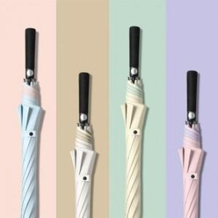

【상세/제작정보】

【인쇄/포장옵션】 | 실크, 원단1도인쇄 / 종이상자

【공급단가】 | 수량 | 30~ | 100~ | 300~ | 500~ | 1,000~
*VAT별도 | 단가 | 12,350원 | 11,680원 | 11,110원 | 10,830원 | 10,640원

【상품 URL】 | https://www.synergygift.co.kr:443/src/goods_detail.php?gdno=27688

